Лист1
ИП Клиент
Фото | Артикул | Наименование | Состав | Пол | Изделие | Цвет | Размер | Цена базовая | Скидка% | Цена со скидкой | Ваш заказ | Итого, руб | Общая сумма заказа
 |  |  |  |  |  |  |  |  |  |  |  |  | 0.00
 | 16с705 | Блузка 3Б057 | 70% хлопок, 27% ПЭ, 3% эластана | девочка | Блузка | белый | 122/60 | 850 | 0 | 850 |  | 0
 | 16с705 | Блузка 3Б057 |  | девочка | Блузка | белый | 128/64 | 850 | 0 | 850 |  | 0
 | 16с705 | Блузка 3Б057 |  | девочка | Блузка | белый | 134/64 | 850 | 0 | 850 |  | 0
 | 16с705 | Блузка 3Б057 |  | девочка | Блузка | белый | 140/68 | 850 | 0 | 850 |  | 0
 | 16с705 | Блузка 3Б057 |  | девочка | Блузка | белый | 146/72 | 850 | 0 | 850 |  | 0
 | 16с705 | Блузка 3Б057 |  | девочка | Блузка | белый | 152/72 | 850 | 0 | 850 |  | 0
 | 16с705 | Блузка 3Б057 |  | девочка | Блузка | белый | 158/76 | 850 | 0 | 850 |  | 0
 | 16с705 | Блузка 3Б057 |  | девочка | Блузка | белый | 164/76 | 850 | 0 | 850 |  | 0
 | 17с133 | Блузка 3Б315 |  | девочка | Блузка | белый | 122-60 | 750 | 0 | 750 |  | 0
 | 17с133 | Блузка 3Б315 |  | девочка | Блузка | белый | 128-64 | 750 | 0 | 750 |  | 0
 | 17с133 | Блузка 3Б315 |  | девочка | Блузка | белый | 134-64 | 750 | 0 | 750 |  | 0
 | 17с133 | Блузка 3Б315 |  | девочка | Блузка | белый | 140-68 | 750 | 0 | 750 |  | 0
 | 17с133 | Блузка 3Б315 |  | девочка | Блузка | белый | 146-68 | 750 | 0 | 750 |  | 0
 | 17с133 | Блузка 3Б315 |  | девочка | Блузка | белый | 152-72 | 750 | 0 | 750 |  | 0
 | 17с133 | Блузка 3Б315 |  | девочка | Блузка | белый | 158-72 | 750 | 0 | 750 |  | 0
 | 17с133 | Блузка 3Б315 |  | девочка | Блузка | белый | 158-76 | 750 | 0 | 750 |  | 0
 | 17с133 | Блузка 3Б315 |  | девочка | Блузка | белый | 164-76 | 750 | 0 | 750 |  | 0
 | 17с136 | Блузка 3Б315 |  | девочка | Блузка | голубой | 128-64 | 750 | 0 | 750 |  | 0
 | 17с136 | Блузка 3Б315 |  | девочка | Блузка | голубой | 134-64 | 750 | 0 | 750 |  | 0
 | 17с136 | Блузка 3Б315 |  | девочка | Блузка | голубой | 140-68 | 750 | 0 | 750 |  | 0
 | 17с136 | Блузка 3Б315 |  | девочка | Блузка | голубой | 152-72 | 750 | 0 | 750 |  | 0
 | 17с136 | Блузка 3Б315 |  | девочка | Блузка | голубой | 158-76 | 750 | 0 | 750 |  | 0
 | 17с129 | Блузка 3Б058 |  | девочка | Блузка | белый | 122-60 | 750 | 0 | 750 |  | 0
 | 17с129 | Блузка 3Б058 |  | девочка | Блузка | белый | 128-64 | 750 | 0 | 750 |  | 0
 | 17с129 | Блузка 3Б058 |  | девочка | Блузка | белый | 134-64 | 750 | 0 | 750 |  | 0
 | 17с129 | Блузка 3Б058 |  | девочка | Блузка | белый | 140-68 | 750 | 0 | 750 |  | 0
 | 17с129 | Блузка 3Б058 |  | девочка | Блузка | белый | 146-68 | 750 | 0 | 750 |  | 0
 | 17с129 | Блузка 3Б058 |  | девочка | Блузка | белый | 152-72 | 750 | 0 | 750 |  | 0
 | 17с129 | Блузка 3Б058 |  | девочка | Блузка | белый | 158-72 | 750 | 0 | 750 |  | 0
 | 17с129 | Блузка 3Б058 |  | девочка | Блузка | белый | 158-76 | 750 | 0 | 750 |  | 0
 | 17с129 | Блузка 3Б058 |  | девочка | Блузка | белый | 164-76 | 750 | 0 | 750 |  | 0
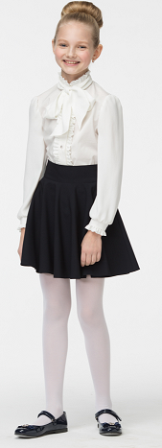 | 17с122 | Блузка 3Б053 | 70% хлопок, 27% ПЭ, 3% ПУ/ 100% ПЭ рукава | девочка | Блузка | белый | 116-60 | 950 | 0 | 950 |  | 0
 | 17с122 | Блузка 3Б053 |  | девочка | Блузка | белый | 122-60 | 950 | 0 | 950 |  | 0
 | 17с122 | Блузка 3Б053 |  | девочка | Блузка | белый | 128-64 | 950 | 0 | 950 |  | 0
 | 17с122 | Блузка 3Б053 |  | девочка | Блузка | белый | 134-64 | 950 | 0 | 950 |  | 0
 | 17с122 | Блузка 3Б053 |  | девочка | Блузка | белый | 140-68 | 950 | 0 | 950 |  | 0
 | 17с122 | Блузка 3Б053 |  | девочка | Блузка | белый | 146-68 | 950 | 0 | 950 |  | 0
 | 17с122 | Блузка 3Б053 |  | девочка | Блузка | белый | 152-72 | 950 | 0 | 950 |  | 0
 | 17с122 | Блузка 3Б053 |  | девочка | Блузка | белый | 158-72 | 950 | 0 | 950 |  | 0
 | 17с122 | Блузка 3Б053 |  | девочка | Блузка | белый | 158-76 | 950 | 0 | 950 |  | 0
 | 17с122 | Блузка 3Б053 |  | девочка | Блузка | белый | 164-76 | 950 | 0 | 950 |  | 0
 | 17с60 | Блузка 3Б106 | 70% хлопок, 27% ПЭ, 3% ПУ | девочка | Блузка | белый | 116-60 | 700 | 0 | 700 |  | 0
 | 17с60 | Блузка 3Б106 |  | девочка | Блузка | белый | 140-68 | 700 | 0 | 700 |  | 0
 | 17с60 | Блузка 3Б106 |  | девочка | Блузка | белый | 146-68 | 700 | 0 | 700 |  | 0
 | 17с60 | Блузка 3Б106 |  | девочка | Блузка | белый | 152-72 | 700 | 0 | 700 |  | 0
 | 17с60 | Блузка 3Б106 |  | девочка | Блузка | белый | 158-72 | 700 | 0 | 700 |  | 0
 | 17с60 | Блузка 3Б106 |  | девочка | Блузка | белый | 158-76 | 700 | 0 | 700 |  | 0
 | 17с60 | Блузка 3Б106 |  | девочка | Блузка | белый | 164-76 | 700 | 0 | 700 |  | 0
 | 17с64 | Блузка А3Б073 |  | девочка | Блузка | белый | 122-60 | 810 | 0 | 810 |  | 0
 | 17с64 | Блузка А3Б073 |  | девочка | Блузка | белый | 134-64 | 810 | 0 | 810 |  | 0
 | 17с64 | Блузка А3Б073 |  | девочка | Блузка | белый | 140-68 | 810 | 0 | 810 |  | 0
 | 17с64 | Блузка А3Б073 |  | девочка | Блузка | белый | 146-68 | 810 | 0 | 810 |  | 0
 | 17с64 | Блузка А3Б073 |  | девочка | Блузка | белый | 152-72 | 810 | 0 | 810 |  | 0
 | 17с64 | Блузка А3Б073 |  | девочка | Блузка | белый | 158-72 | 810 | 0 | 810 |  | 0
 | 17с64 | Блузка А3Б073 |  | девочка | Блузка | белый | 158-76 | 810 | 0 | 810 |  | 0
 | 17с64 | Блузка А3Б073 |  | девочка | Блузка | белый | 164-76 | 810 | 0 | 810 |  | 0
 | 17с65 | Блузка 3Б073 | 70% хлопок, 27% ПЭ, 3% ПУ | девочка | Блузка короткий рукав | белый | 116-60 | 780 | 0 | 780 |  | 0
 | 17с65 | Блузка 3Б073 |  | девочка | Блузка короткий рукав | белый | 122-60 | 780 | 0 | 780 |  | 0
 | 17с65 | Блузка 3Б073 |  | девочка | Блузка короткий рукав | белый | 128-64 | 780 | 0 | 780 |  | 0
 | 17с65 | Блузка 3Б073 |  | девочка | Блузка короткий рукав | белый | 134-64 | 780 | 0 | 780 |  | 0
 | 17с65 | Блузка 3Б073 |  | девочка | Блузка короткий рукав | белый | 140-68 | 780 | 0 | 780 |  | 0
 | 17с65 | Блузка 3Б073 |  | девочка | Блузка короткий рукав | белый | 146-68 | 780 | 0 | 780 |  | 0
 | 17с65 | Блузка 3Б073 |  | девочка | Блузка короткий рукав | белый | 152-72 | 780 | 0 | 780 |  | 0
 | 17с65 | Блузка 3Б073 |  | девочка | Блузка короткий рукав | белый | 158-72 | 780 | 0 | 780 |  | 0
 | 17с65 | Блузка 3Б073 |  | девочка | Блузка короткий рукав | белый | 158-76 | 780 | 0 | 780 |  | 0
 | 17с65 | Блузка 3Б073 |  | девочка | Блузка короткий рукав | белый | 164-76 | 780 | 0 | 780 |  | 0
 | 17с137 | Блузка 3Б126 |  | девочка | Блузка короткий рукав | белый | 128-64 | 930 | 0 | 930 |  | 0
 | 17с137 | Блузка 3Б126 |  | девочка | Блузка короткий рукав | белый | 134-64 | 930 | 0 | 930 |  | 0
 | 17с137 | Блузка 3Б126 |  | девочка | Блузка короткий рукав | белый | 140-68 | 930 | 0 | 930 |  | 0
 | 17с137 | Блузка 3Б126 |  | девочка | Блузка короткий рукав | белый | 152-72 | 930 | 0 | 930 |  | 0
 | 17с137 | Блузка 3Б126 |  | девочка | Блузка короткий рукав | белый | 158-72 | 930 | 0 | 930 |  | 0
 | 17с137 | Блузка 3Б126 |  | девочка | Блузка короткий рукав | белый | 158-76 | 930 | 0 | 930 |  | 0
 | 17с137 | Блузка 3Б126 |  | девочка | Блузка короткий рукав | белый | 164-76 | 930 | 0 | 930 |  | 0
 | 17с123 | Блузка 3Б193 | 70% хлопок, 27% ПЭ, 3% ПУ/ 100% ПЭ рукава | девочка | Блузка | молочный | 116-60 | 910 | 0 | 910 |  | 0
 | 17с123 | Блузка 3Б193 |  | девочка | Блузка | молочный | 122-60 | 910 | 0 | 910 |  | 0
 | 17с123 | Блузка 3Б193 |  | девочка | Блузка | молочный | 128-64 | 910 | 0 | 910 |  | 0
 | 17с123 | Блузка 3Б193 |  | девочка | Блузка | молочный | 134-64 | 910 | 0 | 910 |  | 0
 | 17с123 | Блузка 3Б193 |  | девочка | Блузка | молочный | 140-68 | 910 | 0 | 910 |  | 0
 | 17с123 | Блузка 3Б193 |  | девочка | Блузка | молочный | 146-68 | 910 | 0 | 910 |  | 0
 | 17с123 | Блузка 3Б193 |  | девочка | Блузка | молочный | 152-72 | 910 | 0 | 910 |  | 0
 | 17с123 | Блузка 3Б193 |  | девочка | Блузка | молочный | 158-72 | 910 | 0 | 910 |  | 0
 | 17с123 | Блузка 3Б193 |  | девочка | Блузка | молочный | 158-76 | 910 | 0 | 910 |  | 0
 | 17с123 | Блузка 3Б193 |  | девочка | Блузка | молочный | 164-76 | 910 | 0 | 910 |  | 0
 | 17с124 | Блузка 3Б203 | 70% хлопок, 27% ПЭ, 3% ПУ | девочка | Блузка | молочный | 116-60 | 815 | 0 | 815 |  | 0
 | 17с124 | Блузка 3Б203 |  | девочка | Блузка | молочный | 122-60 | 815 | 0 | 815 |  | 0
 | 17с124 | Блузка 3Б203 |  | девочка | Блузка | молочный | 128-64 | 815 | 0 | 815 |  | 0
 | 17с124 | Блузка 3Б203 |  | девочка | Блузка | молочный | 134-64 | 815 | 0 | 815 |  | 0
 | 17с124 | Блузка 3Б203 |  | девочка | Блузка | молочный | 140-68 | 815 | 0 | 815 |  | 0
 | 17с124 | Блузка 3Б203 |  | девочка | Блузка | молочный | 146-68 | 815 | 0 | 815 |  | 0
...
Фото | Артикул | Наименование | Состав | Пол | Изделие
 | 17с121 | Блузка 3Б312 |  | девочка | Блузка
 | 17с121 | Блузка 3Б312 |  | девочка | Блузка
 | 17с121 | Блузка 3Б312 |  | девочка | Блузка
 | 17с121 | Блузка 3Б312 |  | девочка | Блузка
 | 17с121 | Блузка 3Б312 |  | девочка | Блузка
 | 17с121 | Блузка 3Б312 |  | девочка | Блузка
 | 17с84 | Блузка Д82 |  | девочка | Блузка
 | 17с84 | Блузка Д82 |  | девочка | Блузка
 | 17с84 | Блузка Д82 |  | девочка | Блузка
 | 17с84 | Блузка Д82 |  | девочка | Блузка
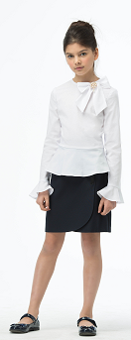 | 17с142 | Блузка 3Б190 | 70% хлопок, 27% ПЭ, 3% ПУ | девочка | Блузка
 | 17с142 | Блузка 3Б190 |  | девочка | Блузка
 | 17с142 | Блузка 3Б190 |  | девочка | Блузка
 | 17с142 | Блузка 3Б190 |  | девочка | Блузка
 | 17с142 | Блузка 3Б190 |  | девочка | Блузка
 | 17с142 | Блузка 3Б190 |  | девочка | Блузка
 | 17с142 | Блузка 3Б190 |  | девочка | Блузка
 | 17с142 | Блузка 3Б190 |  | девочка | Блузка
 | 17с142 | Блузка 3Б190 |  | девочка | Блузка
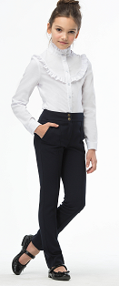
 | 17с141 | Блузка 3Б258 | 70% хлопок, 27% ПЭ, 3% ПУ | девочка | Блузка
 | 17с141 | Блузка 3Б258 |  | девочка | Блузка
 | 17с141 | Блузка 3Б258 |  | девочка | Блузка
 | 17с141 | Блузка 3Б258 |  | девочка | Блузка
 | 17с141 | Блузка 3Б258 |  | девочка | Блузка
 | 17с141 | Блузка 3Б258 |  | девочка | Блузка
 | 17с141 | Блузка 3Б258 |  | девочка | Блузка
 | 17с141 | Блузка 3Б258 |  | девочка | Блузка
 | 17с141 | Блузка 3Б258 |  | девочка | Блузка
 | 17с141 | Блузка 3Б258 |  | девочка | Блузка
 | 17с140 | Блузка 3Б256 |  | девочка | Блузка трикотажная
 | 17с140 | Блузка 3Б256 |  | девочка | Блузка трикотажная
 | 17с140 | Блузка 3Б256 |  | девочка | Блузка трикотажная
 | 17с140 | Блузка 3Б256 |  | девочка | Блузка трикотажная
 | 17с140 | Блузка 3Б256 |  | девочка | Блузка трикотажная
 | 17с140 | Блузка 3Б256 |  | девочка | Блузка трикотажная
 | 17с140 | Блузка 3Б256 |  | девочка | Блузка трикотажная
 | 17с140 | Блузка 3Б256 |  | девочка | Блузка трикотажная
 | 17с157 | Сарафан 3С014 | 63% вискоза, 33% ПА, 4% ПУ | девочка | Сарафан трикотажный
 | 17с157 | Сарафан 3С014 |  | девочка | Сарафан трикотажный
...
Фото | Артикул | Наименование | Состав | Пол | Изделие
 | 17с155 | Сарафан 3С118 |  | девочка | Сарафан
 | 17с155 | Сарафан 3С118 |  | девочка | Сарафан
 | 17с155 | Сарафан 3С118 |  | девочка | Сарафан
 | 17с155 | Сарафан 3С118 |  | девочка | Сарафан
 | 17с155 | Сарафан 3С118 |  | девочка | Сарафан
 | 17с155 | Сарафан 3С118 |  | девочка | Сарафан
 | 17с155 | Сарафан 3С118 |  | девочка | Сарафан
 | 17с155 | Сарафан 3С118 |  | девочка | Сарафан
 | 17с155 | Сарафан 3С118 |  | девочка | Сарафан
 | 17с155 | Сарафан 3С118 |  | девочка | Сарафан
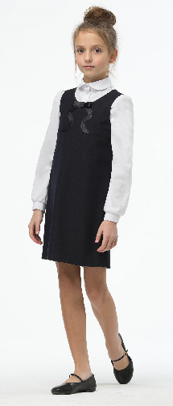 | 17с151 | Сарафан С075 | 48% вискоза, 48% ПЭ, 4% ПУ | девочка | Сарафан
 | 17с151 | Сарафан С075 |  | девочка | Сарафан
 | 17с151 | Сарафан С075 |  | девочка | Сарафан
 | 17с151 | Сарафан С075 |  | девочка | Сарафан
 | 17с151 | Сарафан С075 |  | девочка | Сарафан
 | 17с151 | Сарафан С075 |  | девочка | Сарафан
 | 17с151 | Сарафан С075 |  | девочка | Сарафан
 | 17с151 | Сарафан С075 |  | девочка | Сарафан
 | 17с151 | Сарафан С076 |  | девочка | Сарафан
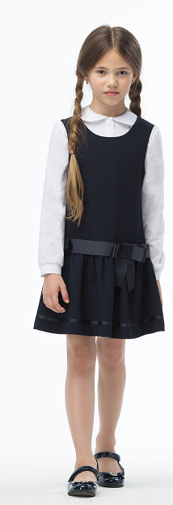 | 17с163 | Сарафан 3С073 |  | девочка | Сарафан
 | 17с163 | Сарафан 3С073 |  | девочка | Сарафан
 | 17с163 | Сарафан 3С073 |  | девочка | Сарафан
 | 17с163 | Сарафан 3С073 |  | девочка | Сарафан
 | 17с163 | Сарафан 3С073 |  | девочка | Сарафан
 | 17с163 | Сарафан 3С073 |  | девочка | Сарафан
 | 17с163 | Сарафан 3С073 |  | девочка | Сарафан
 | 17с70 | Юбка 3К40 | 100% ПЭ, подклад 50% вискоза, 50% ПЭ | девочка | Юбка
 | 17с70 | Юбка 3К40 |  | девочка | Юбка
 | 17с70 | Юбка 3К40 |  | девочка | Юбка
 | 17с70 | Юбка 3К40 |  | девочка | Юбка
...
Фото | Артикул | Наименование | Состав | Пол | Изделие
 | 17с186 | Юбка 3Ю109 | 48% вискоза, 48% ПЭ, 4% ПУ | девочка | Юбка
 | 17с186 | Юбка 3Ю109 |  | девочка | Юбка
 | 17с186 | Юбка 3Ю109 |  | девочка | Юбка
 | 17с186 | Юбка 3Ю109 |  | девочка | Юбка
 | 17с186 | Юбка 3Ю109 |  | девочка | Юбка
 | 17с186 | Юбка 3Ю109 |  | девочка | Юбка
 | 17с186 | Юбка 3Ю109 |  | девочка | Юбка
 | 17с186 | Юбка 3Ю109 |  | девочка | Юбка
 | 17с186 | Юбка 3Ю109 |  | девочка | Юбка
 | 17с186 | Юбка 3Ю109 |  | девочка | Юбка
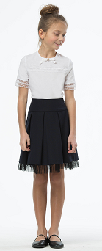 | 17с181 | Юбка 3Ю111 | 44% шерсть, 54% ПЭ, 2% ПУ | девочка | Юбка
 | 17с181 | Юбка 3Ю111 |  | девочка | Юбка
 | 17с181 | Юбка 3Ю111 |  | девочка | Юбка
 | 17с181 | Юбка 3Ю111 |  | девочка | Юбка
 | 17с181 | Юбка 3Ю111 |  | девочка | Юбка
 | 17с181 | Юбка 3Ю111 |  | девочка | Юбка
 | 17с181 | Юбка 3Ю111 |  | девочка | Юбка
 | 17с181 | Юбка 3Ю111 |  | девочка | Юбка
 | 17с181 | Юбка 3Ю111 |  | девочка | Юбка
 | 17с181 | Юбка 3Ю111 |  | девочка | Юбка
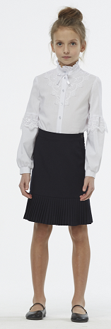 | 17с188 | Юбка 3Ю143 | 35% вискоза, 65% ПЭ | девочка | Юбка
 | 17с188 | Юбка 3Ю143 |  | девочка | Юбка
 | 17с188 | Юбка 3Ю143 |  | девочка | Юбка
 | 17с188 | Юбка 3Ю143 |  | девочка | Юбка
 | 17с188 | Юбка 3Ю143 |  | девочка | Юбка
 | 17с188 | Юбка 3Ю143 |  | девочка | Юбка
 | 17с188 | Юбка 3Ю143 |  | девочка | Юбка
 | 17с188 | Юбка 3Ю143 |  | девочка | Юбка
 | 17с188 | Юбка 3Ю143 |  | девочка | Юбка
 | 17с188 | Юбка 3Ю143 |  | девочка | Юбка
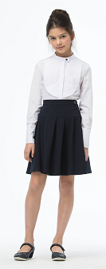 | 17с190 | Юбка 3Ю149 | 44% шерсть, 54% ПЭ, 2% ПУ | девочка | Юбка
 | 17с190 | Юбка 3Ю149 |  | девочка | Юбка
 | 17с190 | Юбка 3Ю149 |  | девочка | Юбка
 | 17с190 | Юбка 3Ю149 |  | девочка | Юбка
 | 17с190 | Юбка 3Ю149 |  | девочка | Юбка
 | 17с190 | Юбка 3Ю149 |  | девочка | Юбка
 | 17с190 | Юбка 3Ю149 |  | девочка | Юбка
 | 17с190 | Юбка 3Ю149 |  | девочка | Юбка
 | 17с190 | Юбка 3Ю149 |  | девочка | Юбка
 | 17с190 | Юбка 3Ю149 |  | девочка | Юбка
 | 17с191 | Юбка 3Ю149 | 48% вискоза, 48% ПЭ, 4% ПУ | девочка | Юбка
...
Фото | Артикул | Наименование | Состав | Пол | Изделие
 | 17с175 | Платье 3Д134 |  | девочка | Платье
 | 17с175 | Платье 3Д134 |  | девочка | Платье
 | 17с175 | Платье 3Д134 |  | девочка | Платье
 | 17с175 | Платье 3Д134 |  | девочка | Платье
 | 17с175 | Платье 3Д134 |  | девочка | Платье
 | 17с175 | Платье 3Д134 |  | девочка | Платье
 | 17с175 | Платье 3Д134 |  | девочка | Платье
 | 17с175 | Платье 3Д134 |  | девочка | Платье
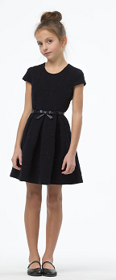 | 17с150 | Платье 3С077 | 16% вискоза, 82% ПЭ,2% ПУ | девочка | Платье трикотаж-жаккард
 | 17с150 | Платье 3С077 |  | девочка | Платье трикотаж-жаккард
 | 17с150 | Платье 3С077 |  | девочка | Платье трикотаж-жаккард
 | 17с150 | Платье 3С077 |  | девочка | Платье трикотаж-жаккард
 | 17с150 | Платье 3С077 |  | девочка | Платье трикотаж-жаккард
 | 17с150 | Платье 3С077 |  | девочка | Платье трикотаж-жаккард
 | 17с150 | Платье 3С077 |  | девочка | Платье трикотаж-жаккард
 | 17с150 | Платье 3С077 |  | девочка | Платье трикотаж-жаккард
 | 17с150 | Платье 3С077 |  | девочка | Платье трикотаж-жаккард
 | 17с150 | Платье 3С077 |  | девочка | Платье трикотаж-жаккард
 | 17с228 | Платье 3Д175 | 48% вискоза, 48% ПЭ, 4% ПУ | девочка | Платье
...
Фото | Артикул | Наименование | Состав | Пол | Изделие
 | 17с228 | Платье 3Д175 |  | девочка | Платье
 | 17с228 | Платье 3Д175 |  | девочка | Платье
 | 17с228 | Платье 3Д175 |  | девочка | Платье
 | 17с228 | Платье 3Д175 |  | девочка | Платье
 | 17с177 | Платье 3Д174 |  | девочка | Платье
 | 17с177 | Платье 3Д174 |  | девочка | Платье
 | 17с177 | Платье 3Д174 |  | девочка | Платье
 | 17с177 | Платье 3Д174 |  | девочка | Платье
 | 17с177 | Платье 3Д174 |  | девочка | Платье
 | 17с177 | Платье 3Д174 |  | девочка | Платье
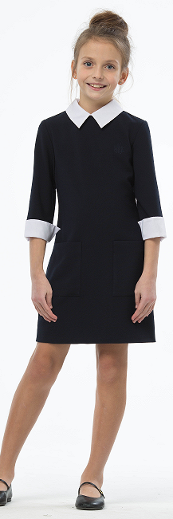 | 17с176 | Платье 4Д178 | 48% вискоза, 48% ПЭ, 4% ПУ | девочка | Платье
 | 17с176 | Платье 4Д178 |  | девочка | Платье
 | 17с176 | Платье 4Д178 |  | девочка | Платье
 | 17с176 | Платье 4Д178 |  | девочка | Платье
 | 17с176 | Платье 4Д178 |  | девочка | Платье
 | 17с176 | Платье 4Д178 |  | девочка | Платье
 | 17с176 | Платье 4Д178 |  | девочка | Платье
 | 17с176 | Платье 4Д178 |  | девочка | Платье
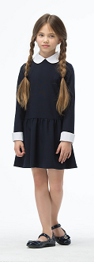
 | 17с174 | Платье 3Д179 | 35% вискоза, 65 % ПЭ | девочка | Платье
 | 17с174 | Платье 3Д179 |  | девочка | Платье
 | 17с174 | Платье 3Д179 |  | девочка | Платье
 | 17с174 | Платье 3Д179 |  | девочка | Платье
 | 17с174 | Платье 3Д179 |  | девочка | Платье
 | 17с174 | Платье 3Д179 |  | девочка | Платье
 | 17с174 | Платье 3Д179 |  | девочка | Платье
 | 17с174 | Платье 3Д179 |  | девочка | Платье
 | 17с170 | Платье Д181 |  | девочка | Платье
 | 17с170 | Платье Д181 |  | девочка | Платье
 | 17с170 | Платье Д181 |  | девочка | Платье
 | 17с178 | Платье Д130 | 63% вискоза, 33% ПА, 4% ПУ// 100% ПЭ гипюр | девочка | Платье трикотажное
 | 17с178 | Платье Д130 |  | девочка | Платье трикотажное
 | 17с178 | Платье Д130 |  | девочка | Платье трикотажное
 | 17с178 | Платье Д130 |  | девочка | Платье трикотажное
 | 17с178 | Платье Д130 |  | девочка | Платье трикотажное
 | 17с178 | Платье Д130 |  | девочка | Платье трикотажное
 | 17с178 | Платье Д130 |  | девочка | Платье трикотажное
...
Фото | Артикул | Наименование | Состав | Пол | Изделие
 | 17с212 | Брюки 3Т118 |  | девочка | Брюки трикотажные
 | 17с212 | Брюки 3Т118 |  | девочка | Брюки трикотажные
 | 17с212 | Брюки 3Т118 |  | девочка | Брюки трикотажные
 | 17с211 | Брюки 3Т118 |  | девочка | Брюки трикотажные
 | 17с211 | Брюки 3Т118 |  | девочка | Брюки трикотажные
 | 17с211 | Брюки 3Т118 |  | девочка | Брюки трикотажные
 | 17с211 | Брюки 3Т118 |  | девочка | Брюки трикотажные
 | 17с211 | Брюки 3Т118 |  | девочка | Брюки трикотажные
 | 17с211 | Брюки 3Т118 |  | девочка | Брюки трикотажные
 | 17с211 | Брюки 3Т118 |  | девочка | Брюки трикотажные
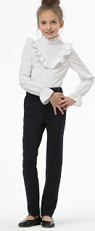 | 17с213 | Брюки 3Т096 | 44% шерсть, 54% ПЭ, 2% ПУ | девочка | Брюки
 | 17с213 | Брюки 3Т096 |  | девочка | Брюки
 | 17с213 | Брюки 3Т096 |  | девочка | Брюки
 | 17с213 | Брюки 3Т096 |  | девочка | Брюки
 | 17с213 | Брюки 3Т096 |  | девочка | Брюки
 | 17с213 | Брюки 3Т096 |  | девочка | Брюки
 | 17с213 | Брюки 3Т096 |  | девочка | Брюки
 | 17с213 | Брюки 3Т096 |  | девочка | Брюки
 | 17с213 | Брюки 3Т096 |  | девочка | Брюки
 | 17с213 | Брюки 3Т096 |  | девочка | Брюки
 | 17с213 | Брюки 3Т096 |  | девочка | Брюки
...
Фото | Артикул | Наименование | Состав | Пол | Изделие
 | 17с214 | Брюки 3Т096 |  | девочка | Брюки
 | 17с214 | Брюки 3Т096 |  | девочка | Брюки
 | 17с214 | Брюки 3Т096 |  | девочка | Брюки
 | 17с214 | Брюки 3Т096 |  | девочка | Брюки
 | 17с214 | Брюки 3Т096 |  | девочка | Брюки
 | 17с214 | Брюки 3Т096 |  | девочка | Брюки
 | 17с214 | Брюки 3Т096 |  | девочка | Брюки
 | 17с214 | Брюки 3Т096 |  | девочка | Брюки
 | 17с214 | Брюки 3Т096 |  | девочка | Брюки
 | 17с214 | Брюки 3Т096 |  | девочка | Брюки
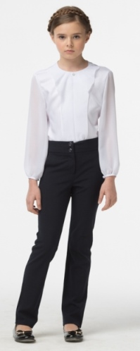 | 17с208 | Брюки В09 | 44% шерсть, 54% ПЭ, 2% ПУ | девочка | Брюки
 | 17с208 | Брюки В09 |  | девочка | Брюки
 | 17с208 | Брюки В09 |  | девочка | Брюки
 | 17с208 | Брюки В09 |  | девочка | Брюки
 | 17с208 | Брюки В09 |  | девочка | Брюки
 | 17с209 | Брюки В09 |  | девочка | Брюки
 | 17с209 | Брюки В09 |  | девочка | Брюки
 | 17с209 | Брюки В09 |  | девочка | Брюки
 | 17с63 | Брюки В09 | 48% вискоза, 48% ПЭ, 4% ПУ | девочка | Брюки
 | 17с63 | Брюки В09 |  | девочка | Брюки
 | 17с63 | Брюки В09 |  | девочка | Брюки
...
Фото | Артикул | Наименование | Состав | Пол | Изделие
 | 17с63 | Брюки В09 |  | девочка | Брюки
 | 17с63 | Брюки В09 |  | девочка | Брюки
 | 17с87 | Брюки В09 | 40% вискоза, 55% ПЭ, 5% ПУ | девочка | Брюки
 | 17с87 | Брюки В09 |  | девочка | Брюки
 | 17с87 | Брюки В09 |  | девочка | Брюки
 | 17с87 | Брюки В09 |  | девочка | Брюки
 | 17с87 | Брюки В09 |  | девочка | Брюки
 | 17с87 | Брюки В09 |  | девочка | Брюки
 | 17с87 | Брюки В09 |  | девочка | Брюки
 | 17с87 | Брюки В09 |  | девочка | Брюки
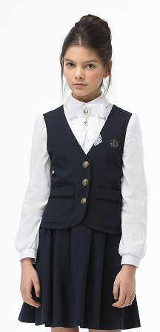 | 17с195 | Жилет А3Ж065 | 44% шерсть, 54% ПЭ, 2% ПУ | девочка | Жилет
 | 17с195 | Жилет А3Ж065 |  | девочка | Жилет
 | 17с195 | Жилет А3Ж065 |  | девочка | Жилет
 | 17с195 | Жилет А3Ж065 |  | девочка | Жилет
 | 17с195 | Жилет А3Ж065 |  | девочка | Жилет
 | 17с195 | Жилет А3Ж065 |  | девочка | Жилет
 | 17с195 | Жилет А3Ж065 |  | девочка | Жилет
 | 17с195 | Жилет А3Ж065 |  | девочка | Жилет
 | 17с195 | Жилет А3Ж065 |  | девочка | Жилет
 | 17с195 | Жилет А3Ж065 |  | девочка | Жилет
 | 17с195 | Жилет А3Ж065 |  | девочка | Жилет
...
Фото | Артикул | Наименование | Состав | Пол | Изделие
 | 17с197 | Жилет А3Ж065 |  | девочка | Жилет
 | 17с197 | Жилет А3Ж065 |  | девочка | Жилет
 | 17с197 | Жилет А3Ж065 |  | девочка | Жилет
 | 17с197 | Жилет А3Ж065 |  | девочка | Жилет
 | 17с197 | Жилет А3Ж065 |  | девочка | Жилет
 | 17с197 | Жилет А3Ж065 |  | девочка | Жилет
 | 17с197 | Жилет А3Ж065 |  | девочка | Жилет
 | 17с197 | Жилет А3Ж065 |  | девочка | Жилет
 | 17с197 | Жилет А3Ж065 |  | девочка | Жилет
 | 17с197 | Жилет А3Ж065 |  | девочка | Жилет
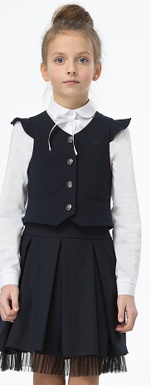 | 17с198 | Жилет 3Ж070 | 44% шерсть, 54% ПЭ, 2% ПУ | девочка | Жилет
 | 17с198 | Жилет 3Ж070 |  | девочка | Жилет
 | 17с198 | Жилет 3Ж070 |  | девочка | Жилет
 | 17с198 | Жилет 3Ж070 |  | девочка | Жилет
 | 17с198 | Жилет 3Ж070 |  | девочка | Жилет
 | 17с198 | Жилет 3Ж070 |  | девочка | Жилет
 | 17с198 | Жилет 3Ж070 |  | девочка | Жилет
 | 17с198 | Жилет 3Ж070 |  | девочка | Жилет
 | 17с198 | Жилет 3Ж070 |  | девочка | Жилет
 | 17с198 | Жилет 3Ж070 |  | девочка | Жилет
 | 17с198 | Жилет 3Ж070 |  | девочка | Жилет
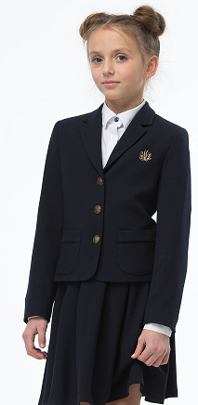 | 17с203 | Жакет А3М077 | 44% шерсть, 54% ПЭ, 2% ПУ | девочка | Жакет
 | 17с203 | Жакет А3М077 |  | девочка | Жакет
 | 17с203 | Жакет А3М077 |  | девочка | Жакет
 | 17с203 | Жакет А3М077 |  | девочка | Жакет
 | 17с203 | Жакет А3М077 |  | девочка | Жакет
 | 17с203 | Жакет А3М077 |  | девочка | Жакет
 | 17с203 | Жакет А3М077 |  | девочка | Жакет
 | 17с203 | Жакет А3М077 |  | девочка | Жакет
 | 17с203 | Жакет А3М077 |  | девочка | Жакет
 | 17с203 | Жакет А3М077 |  | девочка | Жакет
 | 17с203 | Жакет А3М077 |  | девочка | Жакет
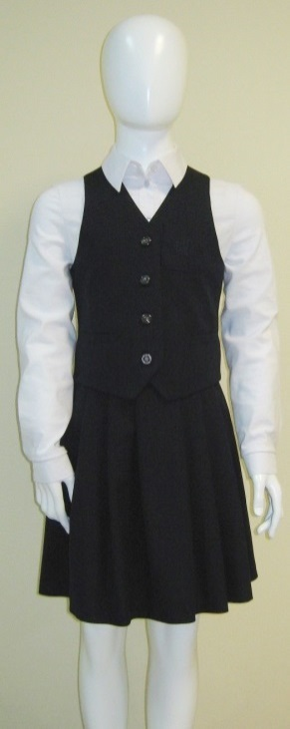 | 17с85 | Комплект А60 | 40% вискоза, 55% ПЭ, 5% ПУ | девочка | Комплект
 | 17с85 | Комплект А60 |  | девочка | Комплект
 | 17с85 | Комплект А60 |  | девочка | Комплект
 | 17с85 | Комплект А60 |  | девочка | Комплект
 | 17с85 | Комплект А60 |  | девочка | Комплект
 | 17с85 | Комплект А60 |  | девочка | Комплект
 | 17с85 | Комплект А60 |  | девочка | Комплект
 | 17с85 | Комплект А60 |  | девочка | Комплект
 | 17с85 | Комплект А60 |  | девочка | Комплект
 | 17с85 | Комплект А60 |  | девочка | Комплект
 | 17с189 | Комплект А61 | 17% шерсть, 20% вискоза, 61% ПЭ, 2% ПУ | девочка | Комплект
 | 17с189 | Комплект А61 |  | девочка | Комплект
 | 17с189 | Комплект А61 |  | девочка | Комплект
 | 17с189 | Комплект А61 |  | девочка | Комплект
 | 17с189 | Комплект А61 |  | девочка | Комплект
 | 17с189 | Комплект А61 |  | девочка | Комплект
 | 17с189 | Комплект А61 |  | девочка | Комплект
 | 17с189 | Комплект А61 |  | девочка | Комплект
 | 17с189 | Комплект А61 |  | девочка | Комплект
 | 17с189 | Комплект А61 |  | девочка | Комплект
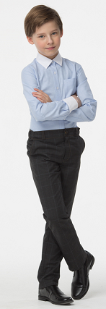 | 17с148 | Сорочка 3Б083м |  | мальчик | Сорочка
 | 17с148 | Сорочка 3Б083м |  | мальчик | Сорочка
 | 17с148 | Сорочка 3Б083м |  | мальчик | Сорочка
 | 17с148 | Сорочка 3Б083м |  | мальчик | Сорочка
 | 17с148 | Сорочка 3Б083м |  | мальчик | Сорочка
 | 17с148 | Сорочка 3Б083м |  | мальчик | Сорочка
 | 17с148 | Сорочка 3Б083м |  | мальчик | Сорочка
 | 17с148 | Сорочка 3Б083м |  | мальчик | Сорочка
 | 17с148 | Сорочка 3Б083м |  | мальчик | Сорочка
 | 17с147 | Сорочка 3Б083м | 57% хлопок, 43% ПЭ | мальчик | Сорочка
 | 17с147 | Сорочка 3Б083м |  | мальчик | Сорочка
...
Фото | Артикул | Наименование | Состав | Пол | Изделие
 | 17с77 | Брюки 3А56м |  | мальчик | Брюки
 | 17с77 | Брюки 3А56м |  | мальчик | Брюки
 | 17с77 | Брюки 3А56м |  | мальчик | Брюки
 | 17с226 | Брюки 3А55м |  | мальчик | Брюки
 | 17с226 | Брюки 3А55м |  | мальчик | Брюки
 | 17с226 | Брюки 3А55м |  | мальчик | Брюки
 | 17с226 | Брюки 3А55м |  | мальчик | Брюки
 | 17с226 | Брюки 3А55м |  | мальчик | Брюки
 | 17с226 | Брюки 3А55м |  | мальчик | Брюки
 | 17с226 | Брюки 3А55м |  | мальчик | Брюки
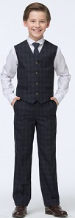 | 17с215 | Брюки 3Т016м | 50% вискоза, 50% ПЭ | мальчик | Брюки
 | 17с215 | Брюки 3Т016м |  | мальчик | Брюки
 | 17с215 | Брюки 3Т016м |  | мальчик | Брюки
 | 17с215 | Брюки 3Т016м |  | мальчик | Брюки
 | 17с215 | Брюки 3Т016м |  | мальчик | Брюки
 | 17с215 | Брюки 3Т016м |  | мальчик | Брюки
 | 17с215 | Брюки 3Т016м |  | мальчик | Брюки
 | 17с215 | Брюки 3Т016м |  | мальчик | Брюки
 | 17с215 | Брюки 3Т016м |  | мальчик | Брюки
 | 17с215 | Брюки 3Т016м |  | мальчик | Брюки
 | 17с215 | Брюки 3Т016м |  | мальчик | Брюки
...
Фото | Артикул | Наименование | Состав | Пол | Изделие
 | 17с217 | Брюки 3Т016м |  | мальчик | Брюки
 | 17с217 | Брюки 3Т016м |  | мальчик | Брюки
 | 17с217 | Брюки 3Т016м |  | мальчик | Брюки
 | 17с217 | Брюки 3Т016м |  | мальчик | Брюки
 | 17с217 | Брюки 3Т016м |  | мальчик | Брюки
 | 17с217 | Брюки 3Т016м |  | мальчик | Брюки
 | 17с217 | Брюки 3Т016м |  | мальчик | Брюки
 | 17с217 | Брюки 3Т016м |  | мальчик | Брюки
 | 17с217 | Брюки 3Т016м |  | мальчик | Брюки
 | 17с217 | Брюки 3Т016м |  | мальчик | Брюки
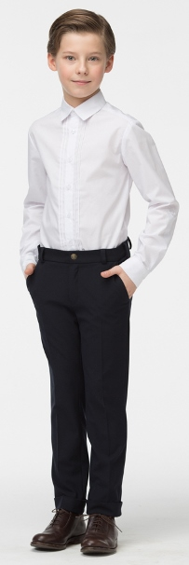 | 17с205 | Брюки 3Т015м | 50% вискоза, 50% ПЭ | мальчик | Брюки
 | 17с205 | Брюки 3Т015м |  | мальчик | Брюки
 | 17с205 | Брюки 3Т015м |  | мальчик | Брюки
 | 17с205 | Брюки 3Т015м |  | мальчик | Брюки
 | 17с205 | Брюки 3Т015м |  | мальчик | Брюки
 | 17с205 | Брюки 3Т015м |  | мальчик | Брюки
 | 17с205 | Брюки 3Т015м |  | мальчик | Брюки
 | 17с205 | Брюки 3Т015м |  | мальчик | Брюки
 | 17с205 | Брюки 3Т015м |  | мальчик | Брюки
 | 17с205 | Брюки 3Т015м |  | мальчик | Брюки
 | 17с205 | Брюки 3Т015м |  | мальчик | Брюки
...

